상품제안서
스퀘어 글라스 390ml | 상품코드: S12217

 |  |  |  |  |  |  | 02-713-8555 | www.synergygift.co.kr
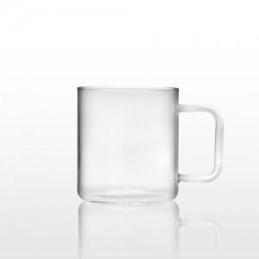

【상세/제작정보】 | <p><span style="font-size: 14pt;">실크 인쇄 불가 , 컬러 전사인쇄로만 진행 가능합니다.</span></p><p>&nbsp;</p><p><span style="font-size: 14pt;">대략적인시안이 있어야 인쇄비 책정이 가능합니다.</span><span style="font-size: 14pt;">&nbsp;</span></p>

【인쇄/포장옵션】 | 기타 / 포장지포장

【공급단가】 | 수량 | 100~ | 300~ | 500~ | 1,000~ | 3,000~
*VAT별도 | 단가 | 5,130원 | 4,570원 | 4,420원 | 3,970원 | 3,910원

【상품 URL】 | https://www.synergygift.co.kr:443/src/goods_detail.php?gdno=11540

